Bai03
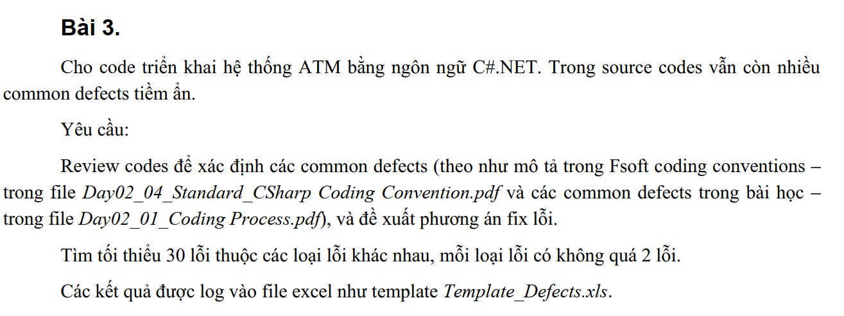

COMMON DEFECTS & SOLUTION

# | Title | Error Location | Description | Type | Severity | Cause | Suggested preventive action or Solution
1 | The variable 'e' is declared but never used | Project: ATM.DAO File : AccountData, Line :38 | catch(Exception e) { return null; } | Compiler Warning | Level 03 | Inexperienced Developer | catch(Exception e) { Console.WriteLine(e.Message); return null; }
2 | The variable 'e' is declared but never used | Project: ATM.DAO File : CardDAO, Line :37 | catch (Exception e) { return null; } | Compiler Warning | Level 03 | Inexperienced Developer | catch(Exception e) { Console.WriteLine(e.Message); return null; }
3 | Unreachable code detected | Project: ATM.DAO File : ValidateUserCardbll, Line :75 | Cảnh báo "Unreachable code detected" (CS0162) cho biết rằng một phần của mã không bao giờ được thực thi. Trong trường hợp này, dòng return false; cuối cùng trong phương thức ChangePin không bao giờ được thực thi | Compiler Warning | Level 02 | Inexperienced Developer | Bỏ dòng 75 return false
4 | Remove unused parameter "cardID" if it is not part of a shipped public API | Project: ATM.Bus File : ValidationBus.cs Line : 18 | public static string GetCusNameFromCardID(string cardID) { return ""; } | Remove unused parameter | Level 03 | Inexperienced Developer | public static string GetCusNameFromCardID() { return ""; }
5 | These words must begin with upper case characters: getConnection ATM.Common | Project: ATM.Common File : SqlConnectionData, Line :8 | public static SqlConnection getConnection() { string strcnn = "Data Source=10.16.102.151;Initial Catalog=ATMdotNet2;Persist Security Info=True;User ID=Fresher;Password=12345"; cnn=new SqlConnection(strcnn); cnn.Open(); return cnn; }getConnection được coi là không đúng quy tắc vì nó không bắt đầu bằng ký tự hoa. | Code-style naming rules | Level 03 | Inexperienced Developer | public static SqlConnection GetConnection() { string strcnn = "Data Source=10.16.102.151;Initial Catalog=ATMdotNet2;Persist Security Info=True;User ID=Fresher;Password=12345"; cnn=new SqlConnection(strcnn); cnn.Open(); return cnn; }
6 | These words must begin with upper case characters: getAtmConnection ATM.Common | Project: ATM.Common File : SqlConnectionData, Line :16 | public static SqlConnection getAtmConnection() { string strcnn = "Data Source=10.16.102.151;Initial Catalog=ATMdotNet2.ATM;Persist Security Info=True;User ID=Fresher;Password=12345"; cnn = new SqlConnection(strcnn); cnn.Open(); return cnn; } | Code-style naming rules | Level 04 | Inexperienced Developer | public static SqlConnection GetAtmConnection() { string strcnn = "Data Source=10.16.102.151;Initial Catalog=ATMdotNet2.ATM;Persist Security Info=True;User ID=Fresher;Password=12345"; cnn = new SqlConnection(strcnn); cnn.Open(); return cnn; }
7 | Null check can be simplified | Project: ATM.Common File : SqlConnectionData, Line :28 | public static void CloseConnection() { try { if(cnn!=null) cnn.Close(); }catch { }finally { cnn.Close(); } } | Use null propagation | Cosmetic | Inexperienced Developer | public static void CloseConnection() { if (cnn != null) { try { cnn.Close(); cnn = null; } catch (Exception ex) { Console.WriteLine($"Error closing connection: {ex.Message}"); } } }
8 | CardModel' does not contain a definition for 'status' and no accessible extension method 'status' accepting a first argument of type 'CardModel' could be found (are you missing a using directive or an assembly reference?) | Project: ATM.BUS File : ValidationBus, Line :17 | return card.status.Equals("1") ? 1 : 0; Lỗi này cho biết rằng kiểu dữ liệu CardModel không có thuộc tính hoặc phương thức nào có tên là status. | Compiler Error | Error | Inexperienced Developer | return card.Status.Equals("1") ? 1 : 0;
9 | CardModel' does not contain a definition for 'pin' and no accessible extension method 'pin' accepting a first argument of type 'CardModel' could be found (are you missing a using directive or an assembly reference?) | Project: ATM.BUS File : ValidationBus, Line :29 | if (card.pin != pass) Lỗi này cho biết rằng kiểu dữ liệu CardModel không có thuộc tính hoặc phương thức nào có tên là pin. | Compiler Error | Error | Inexperienced Developer | if (card.Pin != pass)
10 | type' does not contain a definition for 'identifier' | Project: ATM.DAO File : ValidateUserCardbll, Line :17 | CustomerData' does not contain a definition for 'getCustomerName'' return CustomerData.getCustomerName(CustomerData.getCustomerID(accID)); | Compiler Error | Error | Inexperienced Developer | return CustomerData.GetCustomerName(CustomerData.GetCustomerID(accID));
11 | type' does not contain a definition for 'identifier' | Project: ATM.BUS File : ValidationBus, Line :47 | SqlConnectionData' does not contain a definition for 'getConnection' cnn = SqlConnectionData.getConnection(); | Compiler Error | Error | Inexperienced Developer | cnn = SqlConnectionData.GetConnection();
12 | Naming rule violation | Project: ATMMetro2 File : MainWindow, Line :37 | private void timetick(object sender, EventArgs e) { App.Navigate(new Thankyou()); ((DispatcherTimer)sender).Stop(); } Naming rule violation: These words must begin with upper case characters: timetick | Code-style naming rules | Cosmetic | Inexperienced Developer | private void Timetick(object sender, EventArgs e) { App.Navigate(new Thankyou()); ((DispatcherTimer)sender).Stop(); }
13 | Object initialization can be simplified | Project: ATMMetro2 File : Thankyou.xaml.cs, Line :39 | private void UserControl_Loaded(object sender, RoutedEventArgs e) { DispatcherTimer tmr = new DispatcherTimer(); tmr.Interval = TimeSpan.FromSeconds(2); tmr.Tick += timetick; tmr.Start(); } | Use object initializers | Cosmetic | Inexperienced Developer | private void UserControl_Loaded(object sender, RoutedEventArgs e) { DispatcherTimer tmr = new DispatcherTimer { Interval = TimeSpan.FromSeconds(2) }; tmr.Tick += timetick; tmr.Start(); }
14 | Object initialization can be simplified | Project: ATMMetro2 File : WaitForMoneyView.xaml.cs, Line :30 | private void Window_Loaded(object sender, RoutedEventArgs e) { DispatcherTimer tmr = new DispatcherTimer(); tmr.Interval = TimeSpan.FromSeconds(2); tmr.Tick += timetick; tmr.Start(); } | Use object initializers | Cosmetic | Inexperienced Developer | private void Window_Loaded(object sender, RoutedEventArgs e) { DispatcherTimer tmr = new DispatcherTimer { Interval = TimeSpan.FromSeconds(2) }; tmr.Tick += timetick; tmr.Start(); }
15 | Make field readonly | Project: ATMMetro2 File :ConfirmPIN.xaml.cs, Line :24 | private string ConfirmPin = null; | Add readonly modifier | Cosmetic | Inexperienced Developer | private readonly string ConfirmPin = null;
16 | Use compound assignment | Project: ATM.DAO File : AccountData, Line :77 | else balance = balance - money; | Use object initializers | Cosmetic | Inexperienced Developer | else balance -= money;
17 | Use compound assignment | Project: ATM.DAO File : AccountData, Line :74 | od = od + (money - balance); | Use compound assignment | Cosmetic | Inexperienced Developer | od += (money - balance);
18 | Object initialization can be simplified | Project: ATM.DAO File : ATMDAO, Line :27 | while (count < mn.Rows.Count) { ATMMoneyItem money = new ATMMoneyItem(); money.Denomination = Convert.ToSingle(mn.Rows[count]["Denomination"].ToString()); money.Currency = mn.Rows[count]["Currency"].ToString(); money.Quantity = Convert.ToInt32(mn.Rows[count]["Quantity"].ToString()); list.Add(money); count++; } | Use object initializers | Cosmetic | Inexperienced Developer | ATMMoneyItem money = new ATMMoneyItem { Denomination = Convert.ToSingle(mn.Rows[count]["Denomination"].ToString()), Currency = mn.Rows[count]["Currency"].ToString(), Quantity = Convert.ToInt32(mn.Rows[count]["Quantity"].ToString()) }; list.Add(money); count++;
19 | The name 'timetick' does not exist in the current context | Project: ATMMetro2 File : WaitforPrint.xaml.cs, Line :35 | tmr.Tick += timetick; | Compiler Error CS0103 | Error | Inexperienced Developer | tmr.Tick += Timetick;
20 | CustomerData' does not contain a definition for 'getCustomerName' | Project: ATMMetro2 File : ViewBalanceView.xaml.cs, Line :24 | accOwner.Text = CustomerData.getCustomerName(App.Acc.CusID); | Compiler Error CS0117 | Error | Inexperienced Developer | accOwner.Text = CustomerData.GetCustomerName(App.Acc.CusID);
21 | SqlConnectionData' does not contain a definition for 'getConnection' | Project: ATM.DAO File : AuthenticateUserbll.cs, Line :20 | _cnn = SqlConnectionData.getConnection(); | Compiler Error CS0117 | Error | Inexperienced Developer | _cnn = SqlConnectionData.GetConnection();

